地方債現在高
 | 43. 地方債現在残高（人口１人当たり）

 | 時点 2014（H26）年度（毎年） |  |  |  |  |  |  | 平 均 値 |  |  |  | 338,954
 | 単位 円 |  |  |  |  |  |  | 標準偏差 |  |  |  | 132,032
 | 市町村名 | 指標 | 順位 |  | #REF! | 備考 | 市町村名 | 指標 | 順位 |  | #REF! | 備考

 | 千葉県 | 338,954 |  | － |  |  | 八街市 | 254,871 |  | 35
 | 千葉市 | 752,197 |  | 1 |  |  | 印西市 | 213,960 |  | 48
 | 銚子市 | 455,978 |  | 11 |  |  | 白井市 | 227,211 |  | 43
 | 市川市 | 130,564 |  | 53 |  |  | 富里市 | 317,260 |  | 27
 | 船橋市 | 220,178 |  | 46 |  |  | 南房総市 | 679,300 |  | 2
 | 館山市 | 351,682 |  | 23 |  |  | 匝瑳市 | 424,563 |  | 15
 | 木更津市 | 245,530 |  | 37 |  |  | 香取市 | 454,223 |  | 12
 | 松戸市 | 206,041 |  | 49 |  |  | 山武市 | 362,725 |  | 22
 | 野田市 | 298,337 |  | 30 |  |  | いすみ市 | 477,601 |  | 7
 | 茂原市 | 438,092 |  | 14 |  |  | 大網白里市 | 269,468 |  | 34
 | 成田市 | 343,865 |  | 24 |  |  | 酒々井町 | 226,202 |  | 44
 | 佐倉市 | 174,061 |  | 51 |  |  | 栄町 | 365,338 |  | 21
 | 東金市 | 369,265 |  | 20 |  |  | 神崎町 | 386,828 |  | 19
 | 旭市 | 407,707 |  | 17 |  |  | 多古町 | 223,777 |  | 45
 | 習志野市 | 239,993 |  | 40 |  |  | 東庄町 | 248,101 |  | 36
 | 柏市 | 245,442 |  | 38 |  |  | 九十九里町 | 470,968 |  | 10
 | 勝浦市 | 472,795 |  | 8 |  |  | 芝山町 | 315,390 |  | 28
 | 市原市 | 192,408 |  | 50 |  |  | 横芝光町 | 487,339 |  | 6
 | 流山市 | 238,637 |  | 41 |  |  | 一宮町 | 303,672 |  | 29
 | 八千代市 | 292,564 |  | 31 |  |  | 睦沢町 | 396,473 |  | 18
 | 我孫子市 | 227,545 |  | 42 |  |  | 長生村 | 323,941 |  | 26
 | 鴨川市 | 584,054 |  | 3 |  |  | 白子町 | 285,442 |  | 33
 | 鎌ケ谷市 | 292,418 |  | 32 |  |  | 長柄町 | 444,913 |  | 13
 | 君津市 | 167,941 |  | 52 |  |  | 長南町 | 487,606 |  | 5
 | 富津市 | 324,040 |  | 25 |  |  | 大多喜町 | 472,363 |  | 9
 | 浦安市 | 107,970 |  | 54 |  |  | 御宿町 | 407,854 |  | 16
 | 四街道市 | 243,846 |  | 39 |  |  | 鋸南町 | 536,992 |  | 4
 | 袖ケ浦市 | 215,960 |  | 47

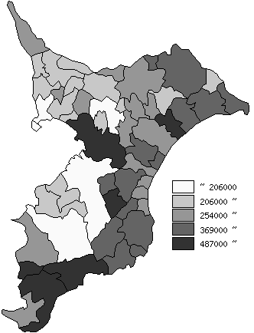
 | 千葉県の推移
平成22年度 | 317471
平成23年度 | 317235
平成24年度 | 321541
平成25年度 | 330375
平成26年度 | 338953.53704

《備 考》 ・資料出所 総務省「市町村別決算状況調」 ・算出方法 地方債現在高÷住民基本台帳人口(H27.1.1) 注) 県数値は、単純平均値です。

